Lý thuyết
Buổi 15
Ngày 02/03

Các task cần xử lý | Tình trạng | Comment | Vấn đề gặp phải | Cách giải quyết
DI | 1
AOP | 1

Mục | Nội dung tìm hiểu |  |  |  | Cách khắc phục
Lỗ hổng bảo mật xss (Cross-site scripting) | - là một kĩ thuật tấn công, trong đó kẻ tấn công sẽ chèn các đoạn mã độc (thường là Javascript) vào bên trong trang web, các đoạn mã này sẽ được thực thi khi người dùng truy cập và hiển thị các trang có chứa những đoạn mã đó. - Có 2 loại : + Stored-XSS: XSS này chủ yếu tập trung vào khai thác việc “thiếu kiểm tra” dữ liệu truyền vào khi cho người dùng nhập liệu vào hệ thống. Điển hình nhất của loại tấn công này là lợi dụng các trường dữ liệu nhập vào từ người dùng: các ô comment trong trang blog, các ô điền nội dung của thông tin tài khoản (tên, địa chỉ, …), … Với các nội dung nhập thông thường, thì hệ thống sẽ hiểu đây là những kí tự bình thường và không gặp vấn đề gì khi hiển thị. Tuy nhiên, nếu có một ai đó thử tấn công vào hệ thống của ta với nội dung nhập là một đoạn mã Javascript thay vì chỉ là một đoạn văn bản thông thường. Thay vì hiển thị nội dung, đoạn mã Javascript trên sẽ được trình duyệt kích hoạt. + Reflected-XSS : kẻ tấn công cũng sẽ nhắm tới những “dữ liệu có thể được truyền vào” từ người dùng. Cụ thể là mã độc được gắn trực tiếp vào link trang web thông qua các tham số của URL, một khi bạn truy cập vào đường link có chứa mã độc, thì đoạn mã độc sẽ được thực thi. |  |  |  | - Mỗi khi nhận vào dữ liệu, ta sẽ thực hiện kiểm tra và mã hoá các “kí tự đặc biệt” và “các kí tự điều khiển” có nguy cơ gây hại cho chương trình. Khi đó những kí tự đặc biệt sẽ được biến đổi thành dạng được gọi là html entities - Khi thực hiện mã hóa chuỗi thành html entities, về mặt hiển thị thì người dùng sẽ không bị ảnh hưởng vì trình duyệt vẫn hiển thị nó dưới dạng kí tự thông thường, ta chỉ nhận ra điều này khi dùng công cụ debugger của trình duyệt mà thôi | 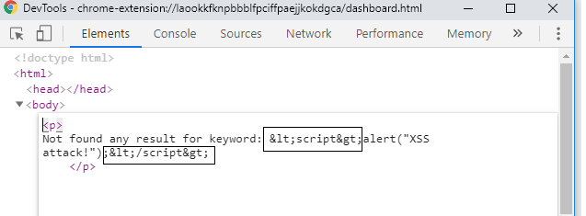 | 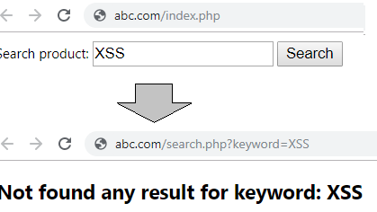 | 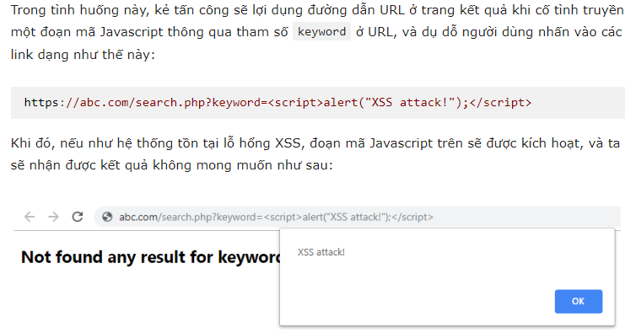
Lỗ hổng bảo mật CSRF(giả dạng request từ site khác) | - Hacker sẽ dụ người dùng ấn vào link, sau đó trình duyệt sẽ tự gọi GET request giả từ wedsite của hacker không phải site của user, gắn kèm với cookie của user đến sever của user - Có 2 loại là kiểu form và img + Kiểu form : Hacker tạo ra 1 web giả với 1 form ẩn với các gía trị tương tự form đổi mật khẩu và gửi cho user . Khi user vào link và bấm button submit, thì 1 request đổi password được gửi đến trang web đó, kèm thoe cookie của account user. + Hacker sẽ bỏ URL này vào 1 thẻ img. Khi user truy cập vào trang, trình duyệt sẽ tự gọi GET request, gắn kèm với cookie của user |  |  |  | - Sử dụng Anti - Forgery token : tức là khi có request gửi đến trang của bạn thì phải có 1 cái token để chứng ming token này đến từ web của bạn - Token này thường là 1 số ngẫu nhiên lưu trong server, nó như là ID của người dùng, khi mà gửi lên thì server sẽ so sánh kiểm tra xem có đúng hay không

